základní
ZÁKLADNÍ ÚDAJE

Hliníkové článkové radiátory, dodávané jako hotové panely po sudém počtu článků.
Připojení boční nebo spodní na nucený i samotížný oběh.
Spodní připojení: | PLUS - spodní levé, pravé - s ventilem nahoře
 | SP - spodní levé, střední, pravé - s ventilem dole
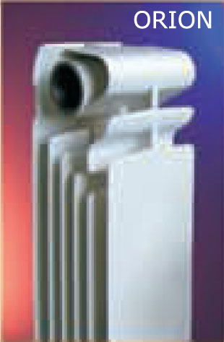

Základní parametry pro 1 článek: |  |  |  |  |  |  |  | rT=60 | rT=50

typ radiátoru | rozteč | výška | délka | hloubka | hmotnost | vodní | přestupní | topný | topný
 | h | H | L | D | článku | objem | plocha | výkon | výkon | exponent
 | mm | mm | mm | mm | kg | l | m2 | W | W | h
COOL | koupelnový radiátor - viz samostatný list
ORION 600 | 600 | 680 | 80 | 95 | 1.90 | 0.40 | 0.61 | 185 | 145 | 1.3316
ORION 500 | 500 | 578 | 80 | 95 | 1.69 | 0.35 | 0.51 | 163 | 128 | 1.3194
ORION 350 | 350 | 430 | 80 | 95 | 1.20 | 0.30 | 0.40 | 114 | 90 | 1.3083
PLANO 700 | 700 | 779 | 80 | 80 | 1.80 | 0.45 | 0.58 | 190 | 149 | 1.3213
PLANO 600 | 600 | 679 | 80 | 80 | 1.55 | 0.38 | 0.48 | 168 | 132 | 1.3085
PLANO 500 | 500 | 579 | 80 | 80 | 1.25 | 0.40 | 0.44 | 147 | 116 | 1.2994
PLANO 350 | 350 | 429 | 80 | 80 | 1.02 | 0.28 | 0.35 | 111 | 88 | 1.2903
EKONOMIK 285 | 200 | 297 | 60 | 160 | 1.20 | 0.48 | 0.25 | 90 | 70 | 1.2201
GARDA 2000 | 2000 | 2066 | 80 | 90 | 3.80 | 0.86 |  | 417 | 324 | 1.3905
GARDA 1800 | 1800 | 1866 | 80 | 90 | 3.40 | 0.78 |  | 384 | 300 | 1.3570
GARDA 1600 | 1600 | 1666 | 80 | 90 | 3.00 | 0.70 |  | 354 | 275 | 1.3843
GARDA 1400 | 1400 | 1466 | 80 | 90 | 2.80 | 0.62 |  | 320 | 250 | 1.3600
GARDA 1200 | 1200 | 1266 | 80 | 90 | 2.60 | 0.55 |  | 286 | 223 | 1.3610
GARDA 1000 | 1000 | 1066 | 80 | 90 | 2.20 | 0.47 |  | 250 | 195 | 1.3630
GARDA 0900 | 900 | 966 | 80 | 90 | 1.96 | 0.43 |  | 233 | 182 | 1.3605

rT=50 | normovaný výkon pro teploty 75/65/20°C podle normy EN 442
rT=60 | přepočtený výkon pro teploty 90/70/20°C

Připojovací závit |  |  |  |  | 4 x G1" (G5/4" u Ekonomiku) vnitřní, levý a pravý
Redukce |  |  |  |  | 1/2", 3/8" nebo 1/4" otvor
Součinitel odporu |  |  |  |  | 1.5
Nejvyšší přípustný provozní přetlak |  |  |  |  | 1,6 Mpa
Nejvyšší přípustná teplota |  |  |  |  | 110 °C

